Данные заявки
 | ЗАЯВКА НА ДОСТУП НА ОБЪЕКТ И В ПОМЕЩЕНИЯ ЗДАНИЯ МОСКВА УЛ. БУТЛЕРОВА, 7 | ОШИБКИ В ЗАПОЛНЕНИИ ШАБЛОНА, ЗАЯВКА НЕ БУДЕТ ПРИНЯТА |  | Версия шаблона | v1.1
ОШИБКА Укажите наименование организации-заявителя | Наименование организации - инициатора заявки | ОАО 'АБВГД'
ОШИБКА ИНН заявителя | ИНН организации - инициатора заявки | 1234567890
 | Номер и дата договора с АО "ММТС-9", для исполнения обязательств по которому осуществляется заявка | 123 | от
 | Срок действия договора с АО "ММТС-9", для исполнения обязательств по которому осуществляется заявка | 2000-01-01
 | Помещения Объекта АО "ММТС-9", в которые необходим доступ | Линия входных турникетов
 | Перечень телекоммуникационнных стоек, в которых планируется выполнение работ (этаж, блок, номер зала, ряда, места стойки) или иных объектов для доступа
ОШИБКА Укажите дату начала досупа не ранее текущей | Дата начала производства работ | 2025-01-01
ОШИБКА Укажите дату окончания досупа не ранее текущей | Дата окончания производства работ | 2025-01-01
 | Цель визита | установка дополнительного оборудования
ОШИБКА Заполните должность ФИО лица, оформившего заявку | Должность и ФИО лица, оформившего заявку | Генеральный директор | Иванов П.П.
ОШИБКА Укажите дату и номер заявки | Номер и дата заявки | 1245 | от
ОШИБКА Заполните телефон для связи | Контактный телефон ответственного лица (дежурных служб) | 7(999)999-99-99
 | ЗАЯВКА НА ДОСТУП НА ОБЪЕКТ И В ПОМЕЩЕНИЯ ЗДАНИЯ | МОСКВА УЛ. БУТЛЕРОВА, 7

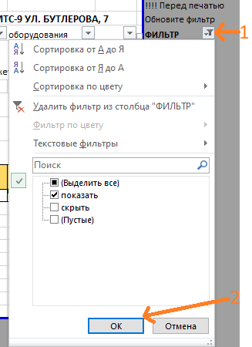
 | ВСЕ ПОЛЯ ЯВЛЯЮТСЯ ОБЯЗАТЕЛЬНЫМИ ДЛЯ ЗАПОЛНЕНИЯ. Все даты заполняются в формате ДД.ММ.ГГГГ.
 | КРАТКАЯ ИНСТРУКЦИЯ: После заполнения всех необходимых листов заявки на листе "Текст заявки на печать" необходимо обновить фильтр в столбце "M" (выбрать "Показать"), проверить, при необходимости увеличить высоту строк, чтобы весь текст был виден при печати, и вывести на печать текст заявления для подписания.
 | Подписанную заявку - скан в формате PDF и настоящий шаблон заявки в формате excel необходимо приложить к письму и отправить на адрес propusk@mmts9.ru
 | При рассмотрении заявки первичной является информация из шаблона в формате excel.
 | В случае необходимости заявки на прекращение допуска следует заполить только листы Данные заявки и Прекращение допуска, другие листы не заполняются.
 | Внос / Вынос телекоммуникационного оборудования (ТМЦ) в технологические залы ОТМ производится при наличии доверенности на подписание актов, указанных в договоре с АО «ММТС-9» (Акт монтажа, Акт демонтажа). В случае отсутствия серийного номера, указать причину.
 | ВЫЯВЛЕНЫ ОШИБКИ В ЗАПОЛНЕНИИ ШАБЛОНА, ЗАЯВКА НЕ БУДЕТ ПРИНЯТА, СМ. НИЖЕ. Если текст ошибки виден не полностью, скопируйте текст в другую книгу или документ
 | ОШИБКА Укажите наименование организации-заявителя ОШИБКА ИНН заявителя ОШИБКА Укажите дату начала досупа не ранее текущей ОШИБКА Укажите дату окончания досупа не ранее текущей ОШИБКА Заполните должность ФИО лица, оформившего заявку ОШИБКА Укажите дату и номер заявки ОШИБКА Заполните телефон для связи

